策划案
习楼系统

1 | 设计目的
 | 1 | 对拾光系统产出的技艺作品进行学习
 | 2 | 增加玩家属性的提升方式

2 | 设计思路
 | 1 | 触发技艺来源
 | 2 | 作品属性说明
 | 3 | 作品档次
 | 4 | 作品学习
 | 5 | 升级经验
 | 6 | 升级属性
 | 7 | 作品评定
 | 8 | 作品池扩建
 | 9 | 随机指导事件

3 | 触发技艺来源
 | 1 | 说明
 |  | 技艺是在拾光系统中，通过寻梦或忆梦有概率领悟
 |  | 记忆熟悉度越高，领悟等级越高

 | 2 | 领悟技艺后，作品的领悟等级概率配置
 |  | 序号 | 记忆熟悉度 | 档次 | 概率
 |  | 1 | 0-50 | 陌生 | 60%
 |  |  |  | 初学 | 40%
 |  | 2 | 51-100 | 陌生 | 30%
 |  |  |  | 初学 | 60%
 |  |  |  | 熟悉 | 10%
 |  | 3 | 101-150 | 陌生 | 10%
 |  |  |  | 初学 | 50%
 |  |  |  | 熟悉 | 40%
 |  | 4 | 151-200 | 初学 | 20%
 |  |  |  | 熟悉 | 40%
 |  |  |  | 精通 | 40%
 |  | 5 | 200以上 | 熟悉 | 20%
 |  |  |  | 精通 | 40%
 |  |  |  | 高手 | 30%

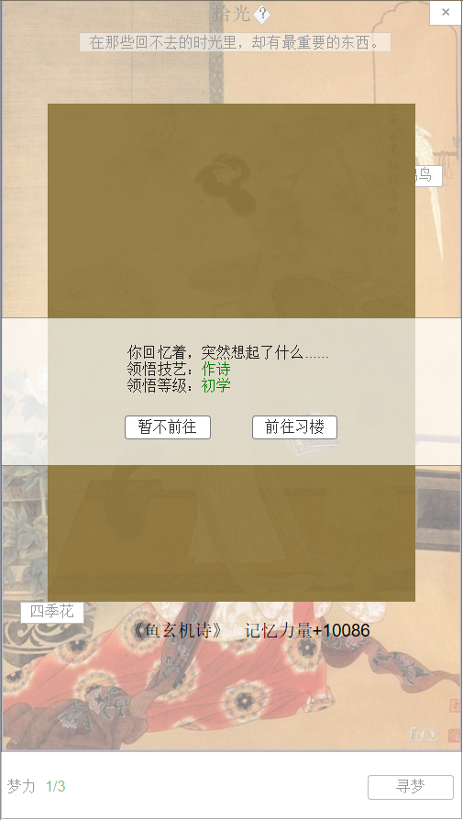
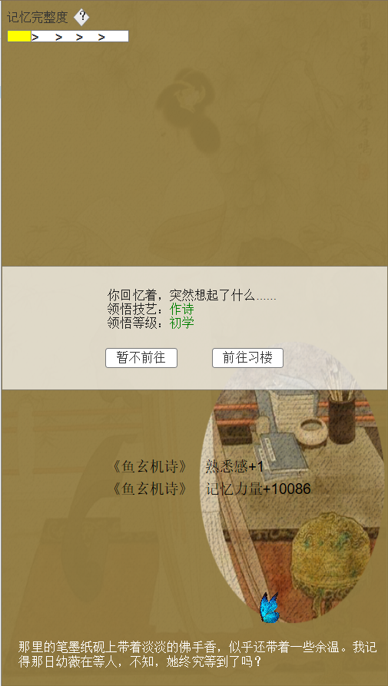
 | 寻梦 |  |  |  |  |  | 忆梦

1

3
2

 | 序号 | 名称 |  | 操作说明 |  |  | 显示说明 |  |  |  | 修改备注
 | 1 | 领悟文本 |  |  |  |  | 显示领悟文本信息、领悟技艺类型、领悟等级
 | 2 | 暂不前往 |  | 1.寻梦触发时，单击“暂不前往”按钮，返回拾光主界面； 2.忆梦触发时，单击“暂不前往”按钮，返回记忆界面；
 | 3 | 前往习楼 |  | 1.寻梦触发时，单击“前往习楼”按钮，跳转习楼主界面 2.忆梦触发时，单击“前往习楼”按钮，跳转习楼主界面

4 | 作品属性说明
 | 1 | 作品属性类型
 |  | 序号 | 属性 | 作用
 |  | 1 | 名称 | 作品产生后有作者进行取名，取名后才能进行其他操作
 |  | 2 | 档次 | 作品档次，由记忆熟悉感决定，影响作品等级上限
 |  | 3 | 等级 | 作品学习等级，影响作品属性
 |  | 4 | 属性 | 分为才华、聪慧、魅力、威严四项，受作品等级、记忆熟悉度影响
 |  | 5 | 特长 | 出生时随机决定（才华、聪慧、魅力、威严四随一），特长属性在作品升级时有属性加成（特长不展示给玩家）
 |  | 6 | 次数 | 作品学习时，需要消耗的学习次数
 |  | 7 | 类型 | 作品类型分为诗、画、绣、舞、乐

5 | 作品档次
 |  | 序号 | 档次 | 学习等级上限
 |  | 1 | 陌生 | 10级
 |  | 2 | 初学 | 20级
 |  | 3 | 熟悉 | 30级
 |  | 4 | 精通 | 40级
 |  | 5 | 高手 | 50级

3
1
2
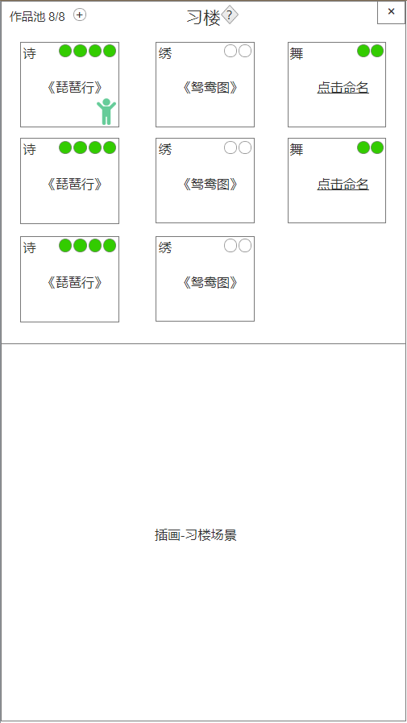
4
6
习楼主界面 |  |  |  |  |  |  | 序号 | 名称 | 操作说明 |  |  | 显示说明 | 修改备注
 |  |  |  |  |  |  | 1 | 标题及系统说明按钮 | 单击系统说明按钮，弹窗说明
 |  |  |  |  |  |  | 2 | 返回按钮 | 单击返回按钮，回到地图界面
5
 |  |  |  |  |  |  | 3 | 作品池 | 单击“+”按钮，弹窗提示扩充空间 |  |  | 显示作品池容纳数量(a/b)a=当前作品 b=可容纳作品 作品池容纳数量满时，拾光系统不再触发技艺
 |  |  |  |  |  |  | 4 | 作品及次数 | 单击作品，插画显示学习状态 |  |  | 显示技艺类型、作品名称、图标、学习次数（状态分为可学习和不可学习）
 |  |  |  |  |  |  | 5 | 随机事件NPC |  |  |  | 若有触发随机事件，则显示人物图标 | 随机事件说明跳转
 |  |  |  |  |  |  | 6 | 取名 | 单击“点击命名”，弹窗给自己的作品命名
 |  |  |  |  |  |  | 7 | 习楼场景 |  |  |  | 显示习楼学习场景

7

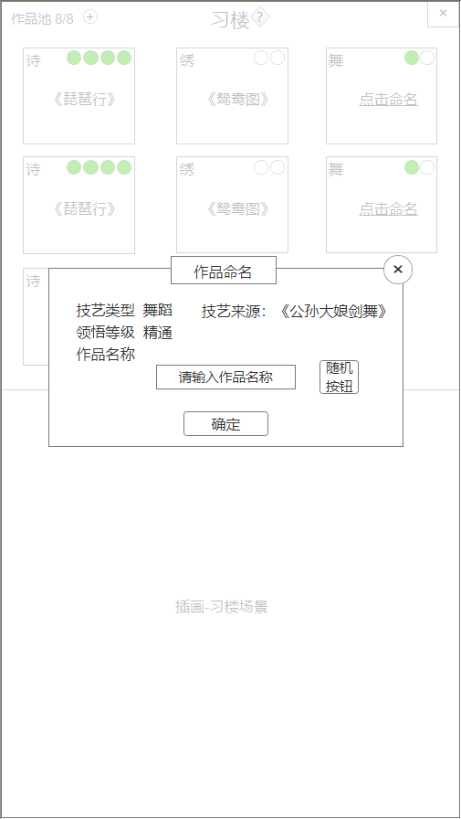
作品命名 |  |  |  |  |  |  | 序号 | 名称 | 操作说明 |  |  | 显示说明 | 修改备注
 |  |  |  |  |  |  | 1 | 标题 |  |  |  | 显示标题“作品命名”
 |  |  |  |  |  |  | 2 | 关闭按钮 | 单击关闭弹窗
 |  |  |  |  |  |  | 3 | 技艺及作品信息 |  |  |  | 显示技艺类型：诗、画、绣、舞、乐 显示领悟等级：陌生、初学、熟悉、精通、高手 显示技艺来源：拾光记忆名称
 |  |  |  |  |  |  | 4 | 名称输入框 | 单击输入框，弹出输入法输入名称
 |  |  |  |  |  |  | 5 | 随机按钮 | 单击按钮，从作品名称随机库中随机1个 |  |  |  | 随机名称库
1
 |  |  |  |  |  |  | 6 | 确定按钮 | 单击确定按钮，确定命名
2

3

5
4

6

6 | 作品学习
 |  | 1 | 学习效果：每次增加10点经验
 |  | 2 | 学习消耗：学习次数
 |  | 3 | 次数恢复：3小时/点
 |  | 4 | 初始次数上限：2 （VIP可提上限）
 |  | 5 | 恢复道具：习艺诀
 |  |  | 使用后恢复该作品的所有学习次数

7 | 升级经验
 |  | 等级 | 升级所需经验 | 培养次数 | 累计次数 | 时间（天）
 |  | 1
 |  | 2 | 20 | 2 | 2 | 0.25
 |  | 3 | 20 | 2 | 4 | 0.5
 |  | 4 | 20 | 2 | 6 | 0.75
 |  | 5 | 20 | 2 | 8 | 1
 |  | 6 | 20 | 2 | 10 | 1.25
 |  | 7 | 20 | 2 | 12 | 1.5
 |  | 8 | 20 | 2 | 14 | 1.75
 |  | 9 | 20 | 2 | 16 | 2
 |  | 10 | 20 | 2 | 18 | 2.25
 |  | 11 | 30 | 3 | 21 | 2.625
 |  | 12 | 30 | 3 | 24 | 3
 |  | 13 | 30 | 3 | 27 | 3.375
 |  | 14 | 30 | 3 | 30 | 3.75
 |  | 15 | 30 | 3 | 33 | 4.125
 |  | 16 | 40 | 4 | 37 | 4.625
 |  | 17 | 40 | 4 | 41 | 5.125
 |  | 18 | 40 | 4 | 45 | 5.625
 |  | 19 | 40 | 4 | 49 | 6.125
 |  | 20 | 40 | 4 | 53 | 6.625
 |  | 21 | 50 | 5 | 58 | 7.25
 |  | 22 | 50 | 5 | 63 | 7.875
 |  | 23 | 50 | 5 | 68 | 8.5
 |  | 24 | 50 | 5 | 73 | 9.125
 |  | 25 | 50 | 5 | 78 | 9.75
 |  | 26 | 60 | 6 | 84 | 10.5
 |  | 27 | 60 | 6 | 90 | 11.25
 |  | 28 | 60 | 6 | 96 | 12
 |  | 29 | 60 | 6 | 102 | 12.75
 |  | 30 | 60 | 6 | 108 | 13.5
 |  | 31 | 70 | 7 | 115 | 14.375
 |  | 32 | 70 | 7 | 122 | 15.25
 |  | 33 | 70 | 7 | 129 | 16.125
 |  | 34 | 70 | 7 | 136 | 17
 |  | 35 | 70 | 7 | 143 | 17.875
 |  | 36 | 80 | 8 | 151 | 18.875
 |  | 37 | 80 | 8 | 159 | 19.875
 |  | 38 | 80 | 8 | 167 | 20.875
 |  | 39 | 80 | 8 | 175 | 21.875
 |  | 40 | 80 | 8 | 183 | 22.875
 |  | 41 | 90 | 9 | 192 | 24
 |  | 42 | 90 | 9 | 201 | 25.125
 |  | 43 | 90 | 9 | 210 | 26.25
 |  | 44 | 90 | 9 | 219 | 27.375
 |  | 45 | 90 | 9 | 228 | 28.5
 |  | 46 | 100 | 10 | 238 | 29.75
 |  | 47 | 100 | 10 | 248 | 31
 |  | 48 | 100 | 10 | 258 | 32.25
 |  | 49 | 100 | 10 | 268 | 33.5
 |  | 50 | 100 | 10 | 278 | 34.75

8 | 升级属性
 | 作品属性可通过学习进行升级
 |  | 1 | 1级属性
 |  |  | 非特长属性=rand[10,15]
 |  |  | 特长属性=rand[15,30]

 |  | 2 | 非特长属性涨幅=（基础涨幅+熟悉感加成）*rand[0.8,1.1]
 |  |  | 特长属性涨幅=（基础涨幅+熟悉感加成）*rand[1.1,1.5]

 |  |  | 附加公式： | 基础涨幅=（作品等级/0.5）往上取整
 |  |  |  | 熟悉感加成=（熟悉感/10）往上取整

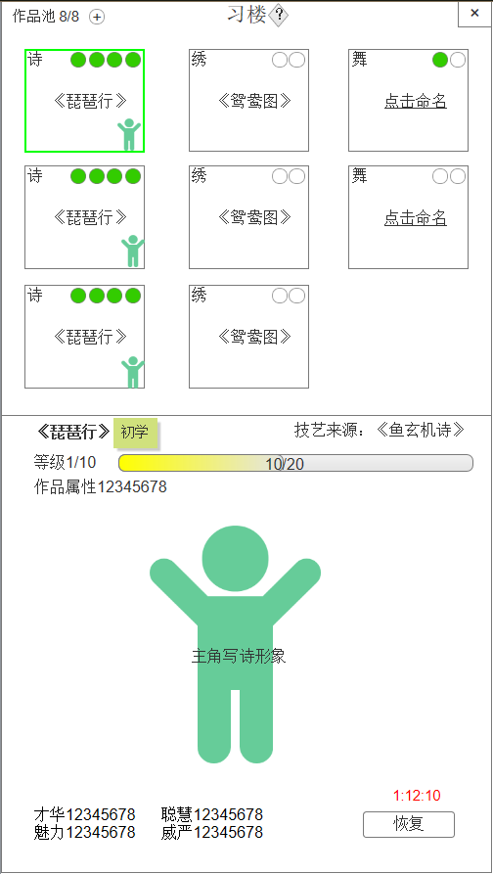
习楼学习 |  |  |  |  |  |  | 序号 | 名称 | 操作说明 |  |  | 显示说明 | 修改备注
次数倒计时 |  |  |  |  |  |  | 1 | 作品名称及领悟等级 |  |  |  | 显示作品名称及领悟等级标签
 |  |  |  |  |  |  | 2 | 技艺来源 |  |  |  | 显示技艺来源的拾光记忆
 |  |  |  |  |  |  | 3 | 等级 |  |  |  | 显示等级 a/b a=当前等级；b=满级等级
 |  |  |  |  |  |  | 4 | 经验进度 |  |  |  | 显示经验进度 a/b a=当前等级已学习经验；b=当前升级所需经验
 |  |  |  |  |  |  | 5 | 作品属性 |  |  |  | 显示作品总属性
 |  |  |  |  |  |  | 6 | 人物形象 |  |  |  | 【动画】显示人物，类型：写诗、作画、刺绣、舞蹈、乐器
 |  |  |  |  |  |  | 7 | 四项属性 |  |  |  | 显示四项属性
 |  |  |  |  |  |  | 8 | 学习次数 |  |  |  | 暂无次数时，显示倒计时状态 有次数时，显示次数提示图标
1
2
 |  |  |  |  |  |  | 9 | 恢复/学习按钮 | 无次数时，单击恢复按钮，弹出使用恢复道具弹窗； 有次数时，单击学习按钮，增加学习经验； 等级到达上限时，单击评定按钮，请求老师评定作品等级，弹窗评定结果 |  |  | 若无学习次数，显示恢复按钮； 若有学习次数，显示学习按钮； 若作品等级达到上限，显示评定按钮
3
4

5

6

8

7

9

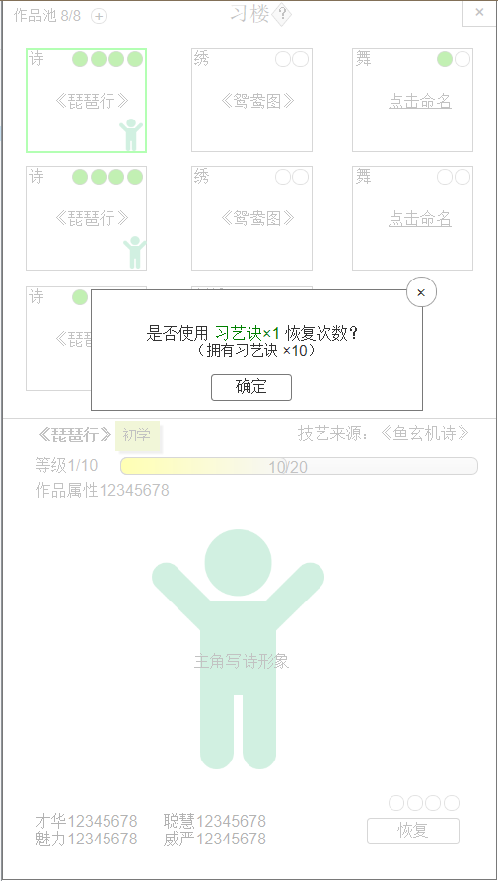
使用道具恢复 |  |  |  |  |  |  | 序号 | 名称 | 操作说明 |  |  | 显示说明 | 修改备注
 |  |  |  |  |  |  | 1 | 关闭按钮 | 单击关闭弹窗
 |  |  |  |  |  |  | 2 | 使用提示 |  |  |  | 显示使用恢复次数提示及拥有道具数量
 |  |  |  |  |  |  | 3 | 确定按钮 | 单击确定按钮，确定使用

1
2

1

9 | 作品评定
 |  | 1 | 作品等级达上限后，即可进行评定，评定后即为雅集作品，可在雅集活动中交流
 |  | 2 | 作品评定等级
 |  |  | 序号 | 属性范围 | 评定等级
 |  |  | 1 | [20000,+∞） | 极品
 |  |  | 2 | [15000,19999） | 逸品
 |  |  | 3 | [10000,14999） | 优品
 |  |  | 4 | [5000,9999） | 良品
 |  |  | 5 | [3000,4999） | 中品
 |  |  | 6 | [1000,2999） | 下品
 |  |  | 7 | [0,999） | 差品

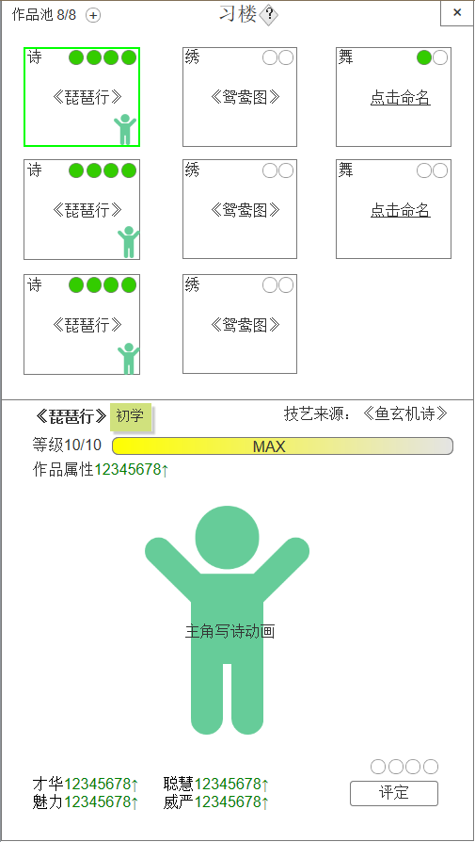
作品等级满 |  |  |  |  |  |  | 序号 | 名称 | 操作说明 |  |  | 显示说明 | 修改备注
 |  |  |  |  |  |  | 1 | 等级 |  |  |  | 等级显示满级
 |  |  |  |  |  |  | 2 | 经验进度 |  |  |  | 不可继续升级时，经验显示MAX
 |  |  |  |  |  |  | 3 | 评定按钮 | 等级到达上限时，单击评定按钮，请求老师评定作品等级，弹窗评定结果

1
2

2

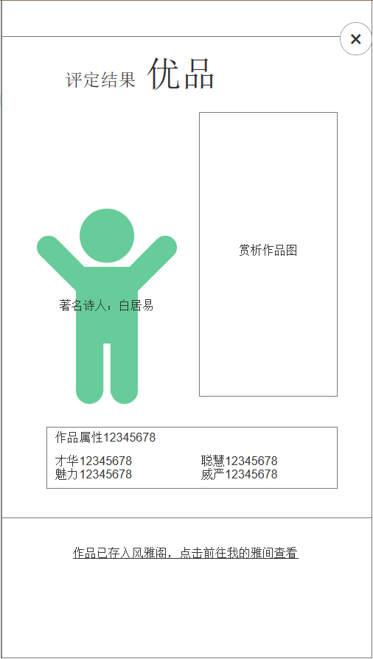
1
2
评定结果 |  |  |  |  |  |  | 序号 | 名称 | 操作说明 |  |  | 显示说明 | 修改备注
 |  |  |  |  |  |  | 1 | 评定结果 |  |  |  | 根据作品属性显示评定结果 | 评定跳转
 |  |  |  |  |  |  | 2 | 关闭按钮 | 单击关闭弹窗
 |  |  |  |  |  |  | 3 | 评定NPC |  |  |  | 显示NPC形象及名字
 |  |  |  |  |  |  | 4 | 作品图 |  |  |  | 显示作品成品图
 |  |  |  |  |  |  | 5 | 作品属性说明 |  |  |  | 显示作品总属性及四项具体属性
 |  |  |  |  |  |  | 6 | 前往风雅阁 | 单击前往风雅阁-我的雅间 |  |  | 显示提示内容

3
4

5

6

10 | 作品池扩建
 |  | 消耗黄金可扩建作品池，增加空间
 |  |  | 容纳数量 | 消耗（黄金）
 |  |  | 1 | 初始
 |  |  | 2 | 初始
 |  |  | 3 | 300
 |  |  | 4 | 600
 |  |  | 5 | 1000
 |  |  | 6 | 2000
 |  |  | 7 | 3000
 |  |  | 8 | 4000
 |  |  | 9 | 5000
 |  |  | 10 | 5000

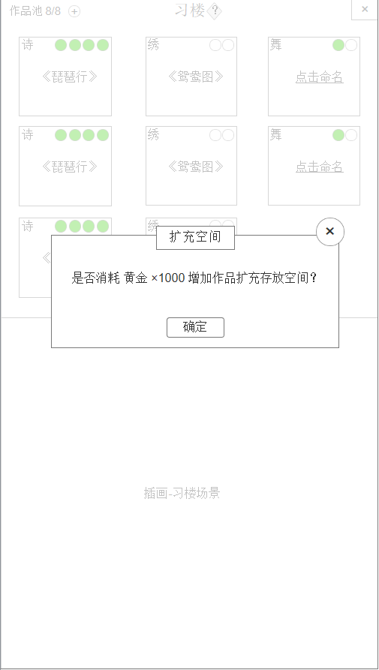
扩充空间 |  |  |  |  |  |  | 序号 | 名称 | 操作说明 |  |  | 显示说明 | 修改备注
 |  |  |  |  |  |  | 1 | 标题 |  |  |  | 显示标题“扩充空间”
 |  |  |  |  |  |  | 2 | 关闭按钮 | 单击关闭弹窗
 |  |  |  |  |  |  | 3 | 消耗提示 |  |  |  | 显示扩充空间需要消耗的黄金数量
 |  |  |  |  |  |  | 4 | 确定按钮 | 单击确定，请求扩充空间数量

1
2

3

4

11 | 随机指导事件
 |  | 每3小时有30%概率触发指导事件，事件处理后才能重新触发
 |  | 选择正确答案后，随机增加一种类型属性
 |  | 属性公式=（基础涨幅+熟悉感加成）*rand[0.5,0.8]

 |  | 作品类型 | NPC | 事件文本 |  |  |  | 答案 |  | 对=1，错=0 | NPC反馈
 |  | 诗 | 白居易

 |  | 画 | 吴道子

 |  | 绣 | 卢媚娘

 |  | 舞 | 公孙大娘

 |  | 乐 | 李龟年

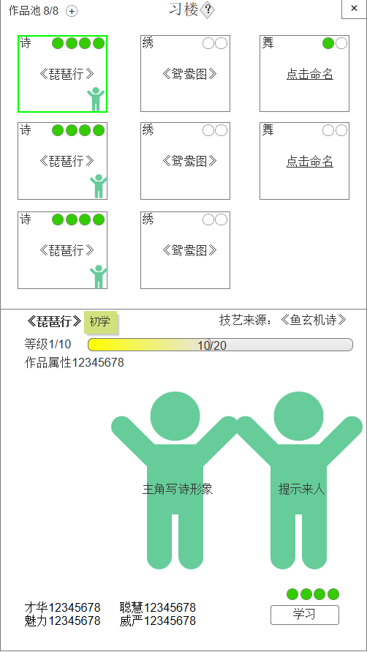
随机事件 |  |  |  |  |  |  | 序号 | 名称 | 操作说明 |  |  | 显示说明 | 修改备注
 |  |  |  |  |  |  | 1 | 随机事件NPC | 单击随机事件NPC，显示对话 |  |  | 显示NPC形象及名字，NPC从右侧进入

1

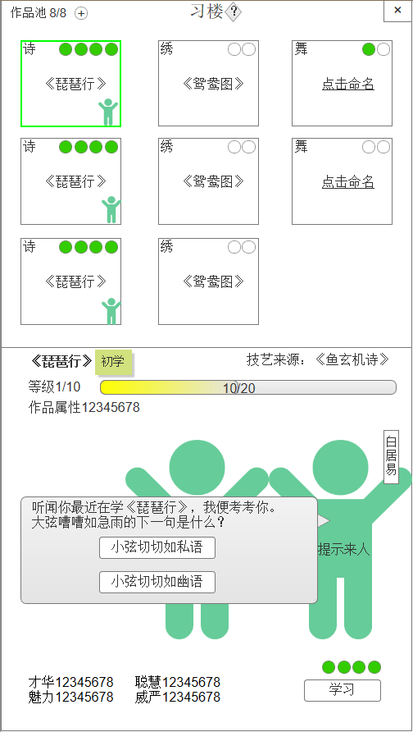
 |  |  |  |  |  |  | 序号 | 名称 | 操作说明 |  |  | 显示说明 | 修改备注
 |  |  |  |  |  |  | 1 | 对话 | 单击正确选项，随机增加一种属性，npc反馈文本； 单击错误选项，不增加属性，npc反馈文本 |  |  | 显示对话文本及答案选项 | 查看事件配置

1

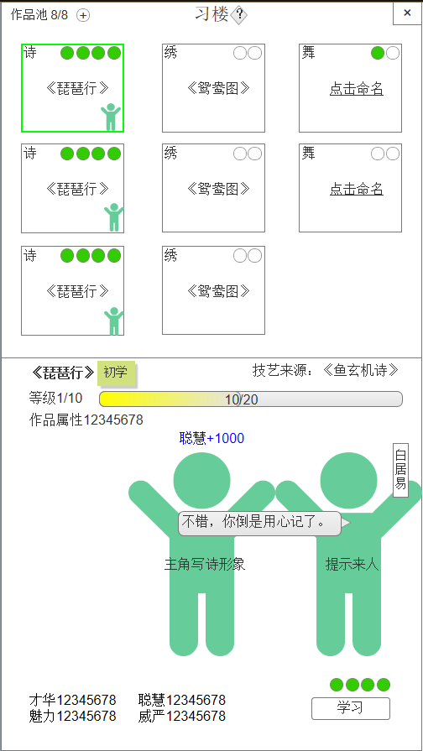
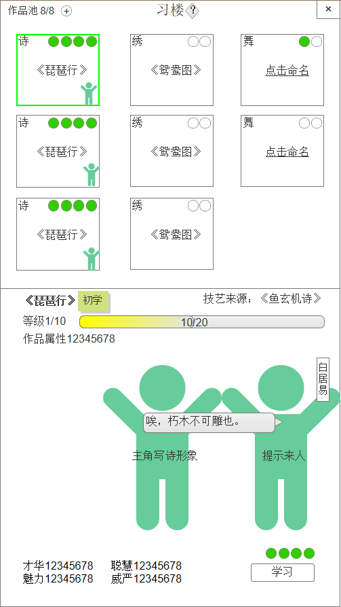
 | 选择正确 |  |  |  |  |  | 选择错误

12 | 配置表
 |  | 1 | 作品升级表
 |  | 属性名 |  | 函数名 | 值类型 | 值范围 | 值定义 |  |  | 属性说明
 |  | 等级 |  | OupsLevel |  |  |  |  |  | 表示作品等级
 |  | 升级所需经验 |  | Exp |  |  |  |  |  | 表示从下一级升到这一级所需的经验
 |  | 学习次数 |  | StudyTimes |  |  |  |  |  | 表示从下一级升到这一级所需学习的次数

 |  | 2 | 作品评定等级表
 |  | 属性名 |  | 函数名 | 值类型 | 值范围 | 值定义 |  |  | 属性说明
 |  | 等级 |  | OupsLevel |  |  | 差品=1 下品=2 中品=3 良品=4 优品=5 逸品=6 极品=7 |  |  | 表示作品评定后的级别
 |  | 属性范围 |  | PropertyRange |  |  | 填写范围区间 |  |  | 表示属性范围

 |  | 3 | 作品扩建消耗表
 |  | 属性名 |  | 函数名 | 值类型 | 值范围 | 值定义 |  |  | 属性说明
 |  | 容纳数量 |  | Num |  |  |  |  |  | 表示扩建第几个坑
 |  | 消耗黄金 |  | Gold |  |  |  |  |  | 表示扩建第几个坑所需消耗的数量

 |  | 4 | 领悟等级及学习上限
 |  | 属性名 |  | 函数名 | 值类型 | 值范围 | 值定义 |  |  | 属性说明
 |  | 领悟等级 |  | Grade |  |  | 陌生=1 初学=2 熟悉=3 精通=4 高手=5 |  |  | 表示领悟级别
 |  | 学习等级上限 |  | LvlLimit |  |  |  |  |  | 表示该领悟等级的作品的学习等级上限

 |  | 5 | 领悟等级概率配置
 |  | 属性名 |  | 函数名 | 值类型 | 值范围 | 值定义 |  |  | 属性说明
 |  | 记忆熟悉度区间 |  | FamiliarityRange |  |  |  |  |  | 表示记忆熟悉度的区间
 |  | 领悟级别 |  | ComprehenGrade |  |  | 陌生=1 初学=2 熟悉=3 精通=4 高手=5 |  |  | 表示领悟级别
 |  | 触发概率 |  | Probability |  |  |  |  |  | 表示该区间中触发领悟的概率

 |  | 6 | 随机事件题库
 |  | 属性名 |  | 函数名 | 值类型 | 值范围 | 值定义 |  |  | 属性说明
 |  | 作品类型 |  | OupsType |  |  | 诗=1、画=2、绣=3、舞=4、乐=5 |  |  | 表示作品类型
 |  | NPC |  | NPC |  |  |  |  |  | 表示NPC的ID
 |  | 事件ID |  | EventID |  |  | 填写作品类型，题目ID，如1001，千位代表类型，001代表题目ID |  |  | 表示事件ID
 |  | 事件文本 |  | EventText |  |  |  |  |  | 表示事件文本
 |  | 答案（A）ID |  | AnswerA |  |  |  |  |  | 表示答案A的ID
 |  | 答案（B）ID |  | AnswerB |  |  |  |  |  | 表示答案B的ID

 |  | 7 | 事件答案表
 |  | 属性名 |  | 函数名 | 值类型 | 值范围 | 值定义 |  |  | 属性说明
 |  | 答案ID |  | AnswerID |  |  |  |  |  | 表示答案ID
 |  | 答案文本 |  | AnswerText |  |  |  |  |  | 表示文本内容
 |  | 归属事件ID |  | EventID |  |  |  |  |  | 表示事件ID
 |  | 对错性 |  | TureOrFalse |  |  | 对=1，错=0 |  |  | 表示答案在该事件的对错

